회원관리
이름 | 주민등록번호 | 주소 | 우편번호
 | 123456-7891011 |  |  | *요구사항
 | 123456-7891012 |  |  | 주민등록번호에 데이터 유효성 검사를 등록해야 한다.
 | 123456-7891013 |  |  | 앞에는 여섯 자리의 숫자가 있어야 하며, 가운데에 "-" 기호가 있어야 하고,
 | 123456-7891014 |  |  | 뒤에는 일곱 자리의 숫자가 있어야 한다.
 | 123456-7891015
 | 123456-7891016 |  |  | AND(ISNUMBER(VALUE(LEFT(C3,6))), MID(C3,7,1)="-", ISNUMBER(VALUE(MID(C3,8,7))), LEN(C3)=14)
 | 123456-7891017
 | 123456-7891018 |  |  | ISNUMBER(VALUE(LEFT(C3,6))) | 앞 6글자에 숫자 외 다른 문자는 없는지 확인
 | 123456-7891019 |  |  | MID(C3,7,1)="-" | 7번째 글자가 하이픈(-)인지 확인
 | 123456-7891020 |  |  | ISNUMBER(VALUE(MID(C3,8,7))) | 뒤 7글자에 숫자 외 다른 문자는 없는지 확인
 | 123456-7891021 |  |  | LEN(C3)=14 | 전체 문자열이 14글자인지 확인
 | 123456-7891022
 | 123456-7891023 |  |  | 위 네 가지 조건을 모두 만족해야 하므로 전체 조건들을 AND() 조건문으로 감싸주었다.

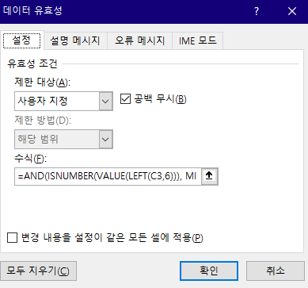
 | 123456-7891024
 | 123456-7891025
 | 123456-7891026
 | 123456-7891027
 | 123456-7891028

 |  |  |  | 참고로, MID(C3,7,1)="-" 조건문을 이렇게 쓸 수도 있었을 것이다:
 |  |  |  | FIND("-", C3) = 7
 |  |  |  | 문자열 일곱 번째 문자에 '-' 문자가 존재하는지 여부를 확인하는 조건문이다.

